关系图
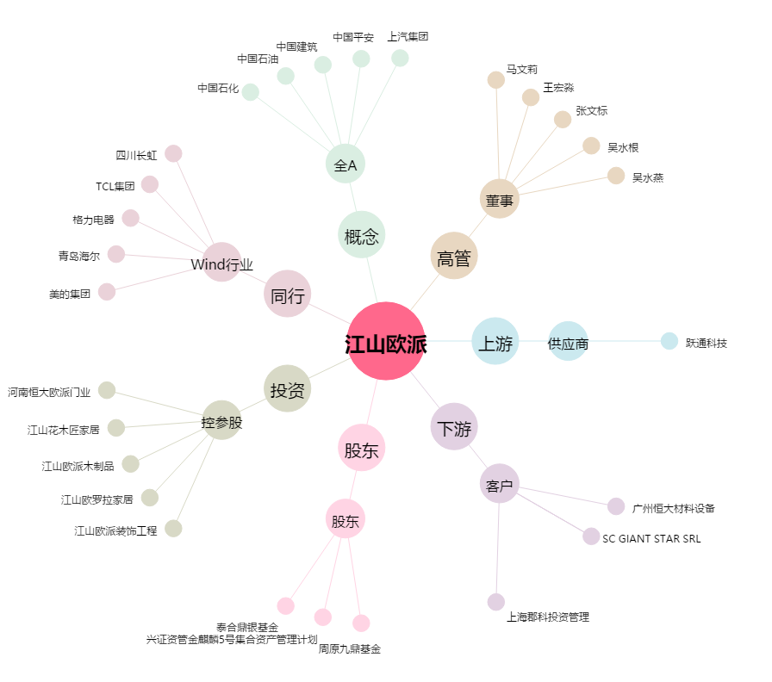
江山欧派[603208.SH] - 关系概览图

